Sheet1
Scene No. | 1
Quest Title | 尝尝鲜
Quest Log | 回复阿历克斯
Map No. | 29
 | 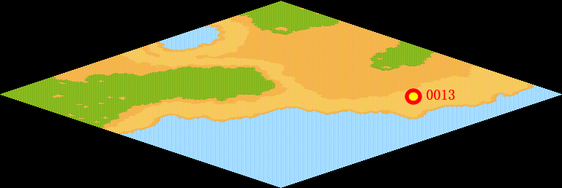
NPC No. | 13
Condition
Dialog | 我这里别的没有，就鱼多，给你条大的送给我的老朋友阿里克斯。
Select | 1：接受，2：不接受
Result | 1 :Scene 002 , 2 : 关闭对话框

NPC No. | 22
Condition
Dialog | 好想吃鱼啊。
Select | 1：确定
Result | 1：关闭对话框

ScriptFile | Qlog-0051-001.scr
 | Q0013-0051-001.scr
 | Q0022-0051-001.scr

